Sheet1
A = | jika pengguna menekan tombol batal
B = | data pencari kerja tidak tersimpan dalam database
C = | jika pengguna menekan tombol keluar
D = | proses akan kembali kemenu utama

1.a | nyatakan kalimat tersebut ke dalam simbol simbol proposisi

 | ((A → ¬B ) Ʌ ( C → D ))

1.b | tuliskan ingkaran dari kalimat tsb, nyatakan dalam simbol logika proposisi serta kalimatnya

 | ((A → ¬B ) Ʌ ( C → D )) ≡ ( A ∧ B) ∧ (C ∧¬D)

 |  | A = | jika pengguna menekan tombol batal
 |  | B = | data pencari kerja tersimpan dalam database
 |  | C = | jika pengguna menekan tombol keluar
 |  | D = | proses tidak akan kembali kemenu utama

2.a | fungsi boolean |  | f ( x, y, z ) = ( x', + y)( y + z' ) + x', y, z'
 | dual |  | f ( x, y, z ) = | (X' Y + Y Z' ) (X' + Y + Z' )
 | komplemen |  | f' (X, Y, Z ) = | (X Y' + Y' Z ) (X + Y' + Z )

 |  |  |  |  |  |  |  | (1) |  | (3) |  | (1) |  | (4) |  | (2) |  | (3)
2.b | X | Y | Z | X' | Y' | Z' = | (X' | + | Y) | * | (Y | + | Z') | + | X' | * | Y | * | Z'
 | 1 | 1 | 1 | 0 | 0 | 0 | 0 | 1 | 1 | 1 | 1 | 1 | 0 | 1 | 0 | 0 | 1 | 0 | 0
 | 1 | 1 | 0 | 0 | 0 | 1 | 0 | 1 | 1 | 1 | 1 | 1 | 1 | 1 | 0 | 0 | 1 | 0 | 1
 | 1 | 0 | 1 | 0 | 1 | 0 | 0 | 0 | 0 | 0 | 0 | 0 | 0 | 0 | 0 | 0 | 0 | 0 | 0
 | 1 | 0 | 0 | 0 | 1 | 1 | 0 | 0 | 0 | 0 | 0 | 1 | 1 | 0 | 0 | 0 | 0 | 0 | 1
 | 0 | 1 | 1 | 1 | 0 | 0 | 1 | 1 | 1 | 1 | 1 | 1 | 0 | 1 | 1 | 1 | 1 | 0 | 0
 | 0 | 1 | 0 | 1 | 0 | 1 | 1 | 1 | 1 | 1 | 1 | 1 | 1 | 1 | 1 | 1 | 1 | 1 | 1
 | 0 | 0 | 1 | 1 | 1 | 0 | 1 | 1 | 0 | 0 | 0 | 0 | 0 | 0 | 1 | 0 | 0 | 0 | 0
 | 0 | 0 | 0 | 1 | 1 | 1 | 1 | 1 | 0 | 1 | 0 | 1 | 1 | 1 | 1 | 0 | 0 | 0 | 1
 |  |  |  |  |  |  |  |  |  | POS |  |  |  | SOP

 | SOP
2.c | mintrem | X | Y | Z | f
 | m0 | 1 | 1 | 1 | 1 | XYZ |  | F = | ( X Y Z ) | + | ( X Y Z' ) | + | ( X' Y Z ) | + | ( X' Y Z' ) | + | ( X' Y' Z' )
 | m1 | 1 | 1 | 0 | 1 | XYZ' |  | = | ( X Y ) (Z + Z') | + | ( X' Y ) (Z + Z') | + | ( X' Y' Z' )
 | m2 | 1 | 0 | 1 | 0 |  |  | = | ( X Y ) | + | ( X' Y ) | + | ( X' Y' Z' )
 | m3 | 1 | 0 | 0 | 0
 | m4 | 0 | 1 | 1 | 1 | X'YZ |  | ATAU
 | m5 | 0 | 1 | 0 | 1 | X'YZ'
 | m6 | 0 | 0 | 1 | 0 |  |  | F = ∑m | ( 0, 1, 4, 5, 7 )
 | m7 | 0 | 0 | 0 | 1 | X'Y'Z'

 | POS
 | maxtrem | X | Y | Z | f' | f |  | F' = | ( X Y' Z ) | + | ( X Y' Z' ) | + | ( X' Y' Z )
 | m0 | 1 | 1 | 1 | 0 | 1
 | m1 | 1 | 1 | 0 | 0 | 1 |  | F = | ( X Y' Z ) | + | ( X Y' Z' ) | + | ( X' Y' Z )
 | m2 | 1 | 0 | 1 | 1 | 0 | X' Y Z' | F = | ( X Y' Z ) | * | ( X Y' Z' ) | * | ( X' Y' Z )
 | m3 | 1 | 0 | 0 | 1 | 0 | X' Y Z | F = | ( X' + Y + Z' ) | * | ( X' + Y + Z ) | * | ( X + Y + Z' )
 | m4 | 0 | 1 | 1 | 0 | 1
 | m5 | 0 | 1 | 0 | 0 | 1
 | m6 | 0 | 0 | 1 | 1 | 0 | X Y Z' | F = ∏m | ( 2, 3, 6, )
 | m7 | 0 | 0 | 0 | 0 | 1

2.d |  |  | YZ |  |  |  |  | 2.e
 |  |  | 00 | 01 | 11 | 10 |  | f (x,y,z)= X'YZ + X'YZ' + XYZ + XYZ'
 | X | 0 | 1 | 0 | 1 | 1 |  | f (x,y,z)= X'Y + XY
 |  | 1 | 0 | 0 | 1 | 1 |  | f (x,y,z)= Y

 |  |  | YZ
 |  |  | 00 | 01 | 11 | 10 |  | f (x,y,z)= X'YZ' + XYZ'
 | X | 0 | 1 | 0 | 1 | 1 |  | f (x,y,z)= YZ'
 |  | 1 | 0 | 0 | 1 | 1

 |  |  | YZ
 |  |  | 00 | 01 | 11 | 10 |  | f (x,y,z)= XYZ + XYZ'
 | X | 0 | 1 | 0 | 1 | 1 |  | f (x,y,z)= XY
 |  | 1 | 0 | 0 | 1 | 1

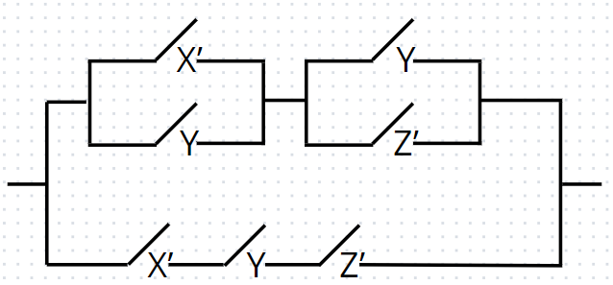
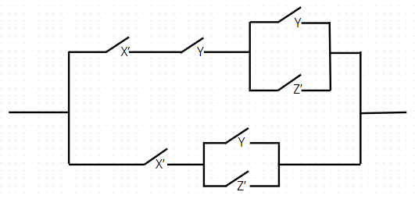
2.f | X | Y | Z | f (X, Y, Z ) |  | f ( x, y, z ) = ( x', + y)( y + z' ) + x', y, z'
 | 1 | 1 | 1 | 1
 | 1 | 1 | 0 | 1
 | 1 | 0 | 1 | 0
 | 1 | 0 | 0 | 0
 | 0 | 1 | 1 | 1
 | 0 | 1 | 0 | 1
 | 0 | 0 | 1 | 0
 | 0 | 0 | 0 | 1

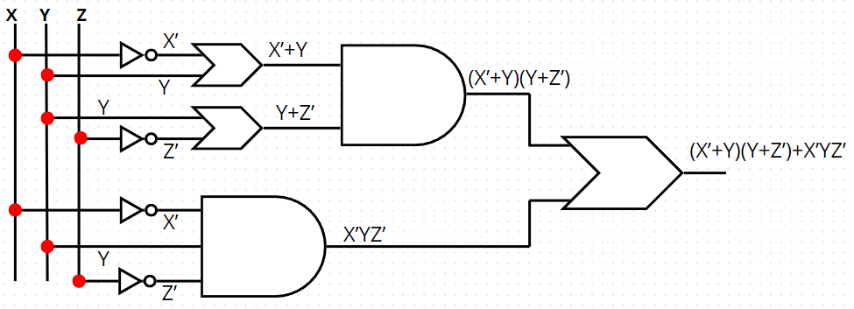
2.g

Sheet2
SOAL 1
Diketahui :
 | Soal | : Jika system dirancang tidak dapat memenuhi spesifikasi yang dibuat dan tidak dapat diterima oleh pengguna, maka kegiatan analisis sistem harus dimulai dari awal.
 | A | : Sistem dirancang tidak dapat memenuhi spesifikasi yang dibuat
 | B | : Tidak dapat diterima oleh pengguna
 | C | : Kegiatan analisis sistem harus dimulai dari awal

Jawaban | : Nyatakan kalimat tersebut ke dalam simbol simbol proposisi
 | A | : (( ¬A ^ ¬B ) → C )

 | B | : Tuliskan ingkaran (negasi) dari kalimat tersebut, nyatakan dalam simbol logika proposisi serta kalimatnya

 |  | (( ¬A ^ ¬B ) → C ) ≡ (¬C → (A ∨ B))

 |  | *Jika kegiatan analisis sistem tidak harus dimulai dari awal, maka sistem dirancang dapat memenuhi spesifikasi yang dibuat atau dapat diterima oleh pelanggan.

SOAL 2
Diketahui :
 | Fungsi Boolean | : f(x,y,z) = (x' + z)yz' + (x' + y + z)

 | 1 | f(x,y,z) = (x' + z)yz' + (x' + y + z)
 |  | f​(x,y,z)=(x⋅z)yz′+(x′+y+z​)
 |  | f​(x,y,z)=(x⋅z)yz′+(x⋅y​⋅z)
 |  | f​(x,y,z)=xyz−xyz′+(x⋅y​⋅z)
 | Hasil komplemen | f​(x,y,z)=xyz+(x⋅y​⋅z)
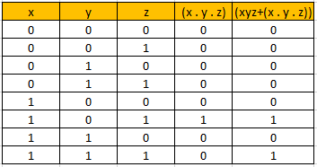
 |  |  | x | y | z | (x . y . z) | (xyz+(x . y . z))
 | 2 |  | 0 | 0 | 0 | 0 | 0
 |  |  | 0 | 0 | 1 | 0 | 0
 |  |  | 0 | 1 | 0 | 0 | 0
 |  |  | 0 | 1 | 1 | 0 | 0
 |  |  | 1 | 0 | 0 | 0 | 0
 |  |  | 1 | 0 | 1 | 1 | 1
 |  |  | 1 | 1 | 0 | 0 | 0
 |  |  | 1 | 1 | 1 | 0 | 1

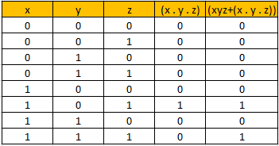
 | 3 | SOP (Sum of Products) | x | y | z | (x . y . z) | (xyz+(x . y . z))
 |  |  | 0 | 0 | 0 | 0 | 0
 |  |  | 0 | 0 | 1 | 0 | 0
 |  |  | 0 | 1 | 0 | 0 | 0
 |  |  | 0 | 1 | 1 | 0 | 0
 |  |  | 1 | 0 | 0 | 0 | 0
 |  |  | 1 | 0 | 1 | 1 | 1
 |  |  | 1 | 1 | 0 | 0 | 0
 |  |  | 1 | 1 | 1 | 0 | 1

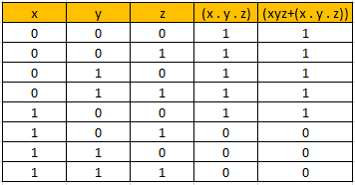
 |  | POS (Product of Sums) | x | y | z | (x . y . z) | (xyz+(x . y . z))
 |  |  | 0 | 0 | 0 | 1 | 1
 |  |  | 0 | 0 | 1 | 1 | 1
 |  |  | 0 | 1 | 0 | 1 | 1
 |  |  | 0 | 1 | 1 | 1 | 1
 |  |  | 1 | 0 | 0 | 1 | 1
 |  |  | 1 | 0 | 1 | 0 | 0
 |  |  | 1 | 1 | 0 | 0 | 0
 |  |  | 1 | 1 | 1 | 0 | 0

 | 4 | Karnaugh K-Map | x\yz | 00 | 01 | 11 | 10
 |  |  | 0 | 1 | 0 | 0 | 0
 |  |  | 1 | 1 | 0 | 1 | 1

